상품제안서
자동소화 국산 멀티탭 앨리펀탭 개별 3구 스위치(1.5M) | 상품코드: F32967

 |  |  |  |  |  |  | 02-412-0044 | www.easy1.co.kr
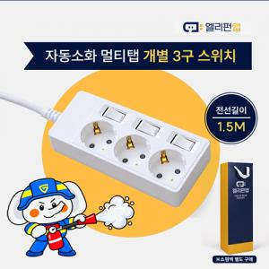

【상세/제작정보】 | <p>자동소화 멀티탭 앨리펀탭(1.5M / 3M)</p><p>&nbsp;</p><p>- 멀티탭 3구 개별 스위치 1.5M</p><p>- 멀티탭 3구 개별 스위치 3M&nbsp;</p><p>- 멀티탭 4구 통합 스위치 1.5M</p><p>- 멀티탭 4구 통합 스위치 3M</p><p>- 멀티탭 4구 개별 스위치 1.5M</p><p>- 멀티탭 6구 통합 스위치 1.5M</p><p>- 멀티탭 6구 통합 스위치 3M</p><p>- 멀티탭 6구 개별 스위치 1.5M</p><p>- 멀티탭 6구 개별 스위치 3M​</p><p>&nbsp;</p><p>전화문의</p><p>&nbsp;</p><p>&nbsp;</p>

【인쇄/포장옵션】 | 레이저, 컬러필름인쇄 / 포장지포장

【공급단가】 | 수량 | 30~ | 50~ | 100~ | 300~ | 500~
*VAT별도 | 멀티탭3구개별1.5M | 19,000원 | 18,690원 | 18,240원 | 17,780원 | 17,480원
 | 쇼핑백 소 | 1,250원 | 1,230원 | 1,200원 | 1,170원 | 1,150원
 | 쇼핑백 대 | 2,500원 | 2,460원 | 2,400원 | 2,340원 | 2,300원

【상품 URL】 | https://easy1.co.kr:443/src/goods_detail.php?gdno=32967

